piezas impresas
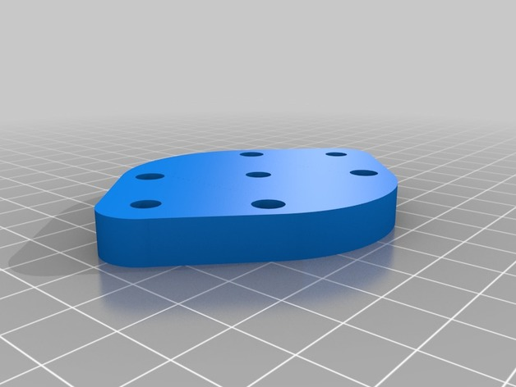
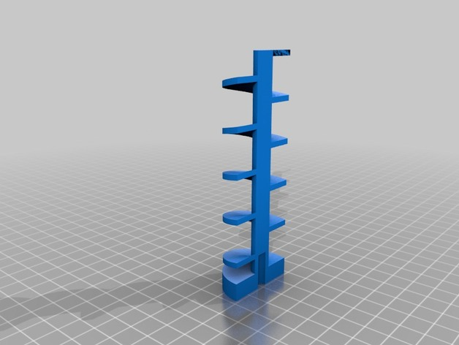
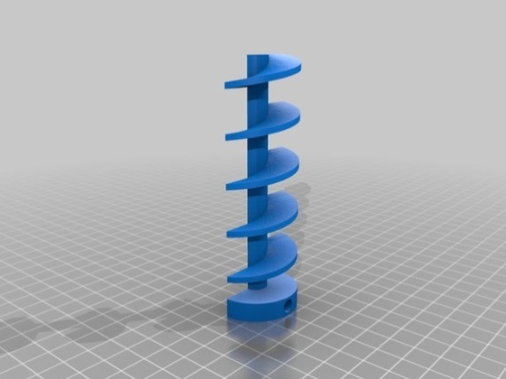
3D PIEZAS IMPRESAS : |  | PIEZA 6 |  | PIEZA 7

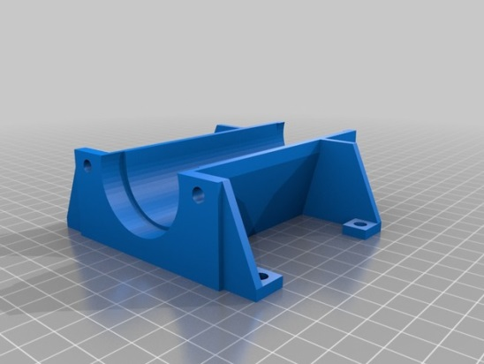
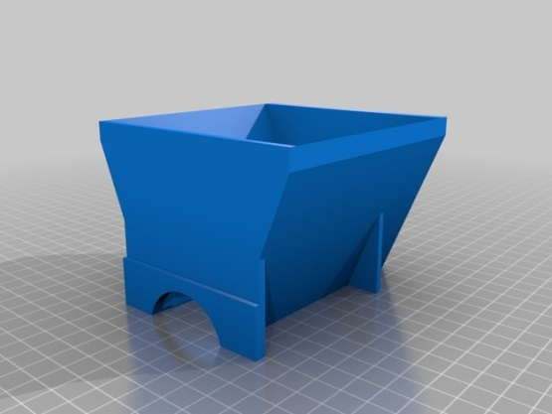
1º auger_Cut_1.stl
2º auger_Cut_2.stl
3º motorplate.stl
4º pieza sujeccion tolva.stl
5º ring.stl
6º trough.stl
7º trough_2.stl

 | PIEZA 1 |  | PIEZA 2 |  | PIEZA 3

